Bug Reports
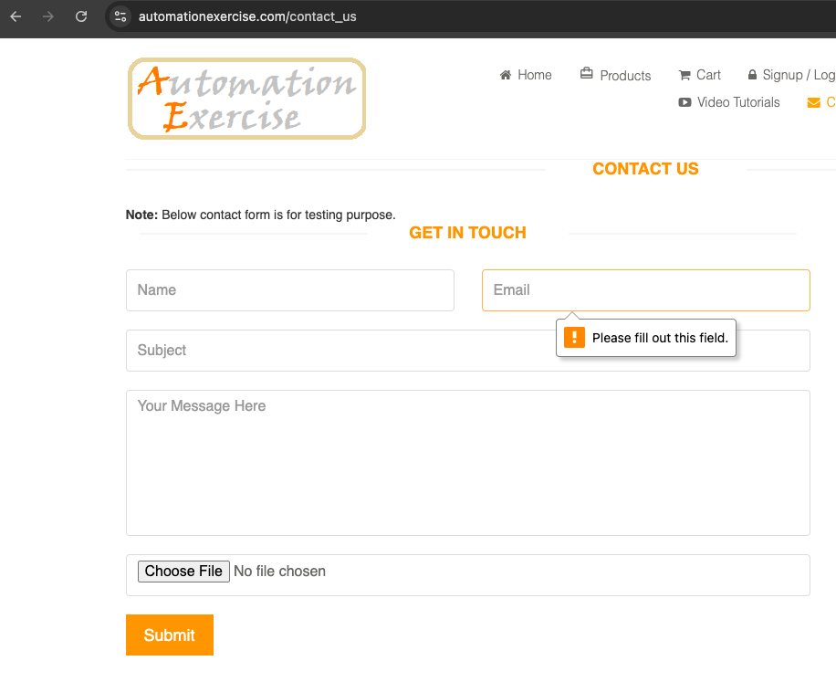
ID | Title | Severity | Steps to Reproduce | Expected Result | Actual Result | Status
B1 | Boş alanlar için uyarı eksikliği | Medium | 1. https://automationexercise.com/contact_us sayfasına git 2. Name, Email, Subject, Message alanlarını boş bırak 3. Submit butonuna tıkla | Her alan için "Please fill out this field." benzeri uyarı mesajları görünmeli | Sadece Email alanı için "Please fill out this field." uyarısı çıkıyor | open

